výsledky
hustota | kreatitnin (mmol/l) | Prvním krokem je testování normality, které potvrdilo, že oba soubory vykazují normalní rozdělení, proto pro hodnocení závislosti využijeme Pearsonův korelační koeficient.
1.035 | 5.1 | Hodnota Pearsonova korelačního koeficientu je 0,8459 a tento koeficient je statisticky vysoce významný (p = 0,0010).
1.036 | 5.5 | Na základě výsledků statistické analýzy můžeme prohlásit, že dané dva parametry jsou na sobě závislé.
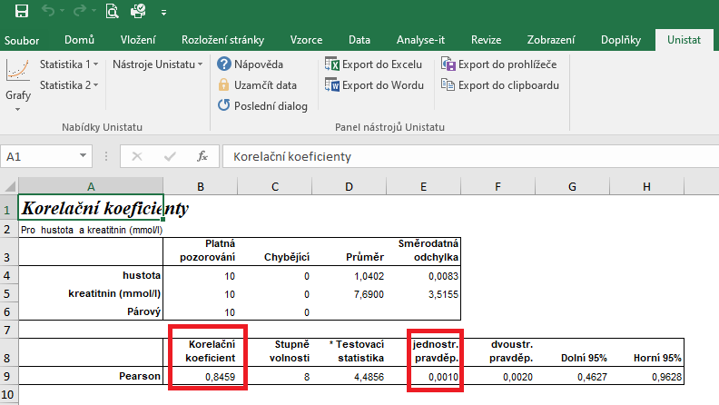
1.039 | 6.3
1.049 | 7.9
1.042 | 8.2
1.045 | 10.7
1.05 | 15.3
1.032 | 5.1
1.025 | 3.2
1.049 | 9.6

postup Unistat
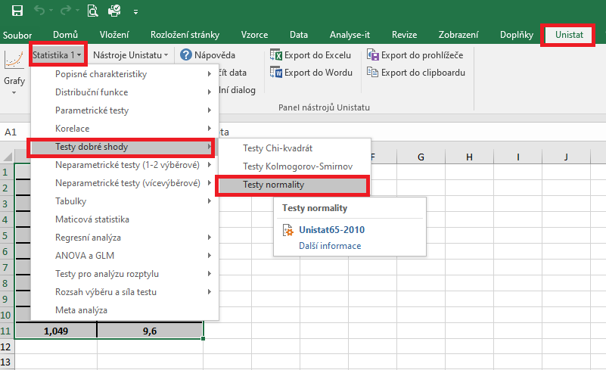
 | hustota | kreatitnin (mmol/l) | Označíme si zdrojová data výběrového souboru a v hlavním menu si vybereme nabídku "Unistat".
1 | 1.035 | 5.1 | Dále si zvolíme nabídky: Statistika 1 → Testy dobré shody → Test normality
2 | 1.036 | 5.5
3 | 1.039 | 6.3
4 | 1.049 | 7.9
5 | 1.042 | 8.2
6 | 1.045 | 10.7
7 | 1.05 | 15.3
8 | 1.032 | 5.1
9 | 1.025 | 3.2
10 | 1.049 | 9.6
11
12

 |  |  | V následujícím dialogovém okně si vybereme zdrojová data, která chceme statisticky hodnotit a přesuneme do kolonky vybrané proměnné.
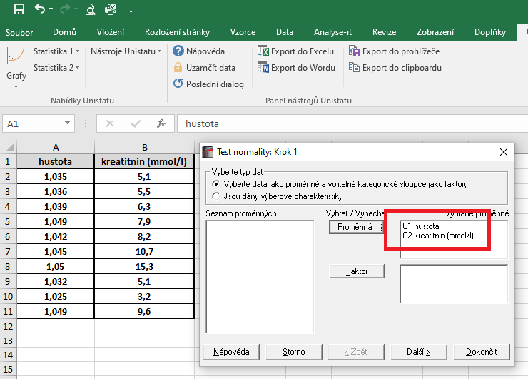

 |  |  | V následujícím dialogovém okně si vybereme Shapiro-Wilkův test a potvrdíme tlačítkem Dokončit

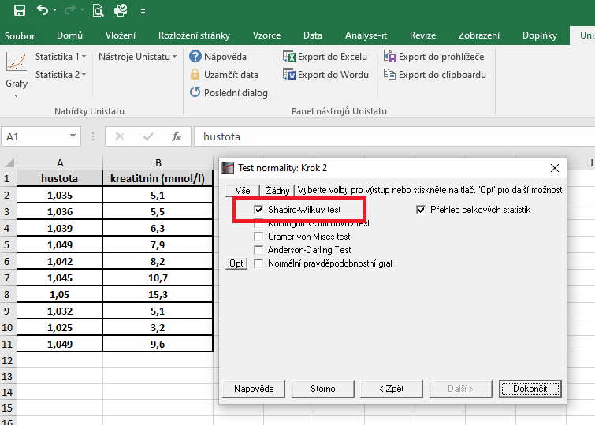

 |  |  | Dojde k vytvoření nového listu, kde v tabulce s výsledky nás budou zajímat hodnoty pravděpodobnosti.
 |  |  | Vzhedem k tomu, že u obou souborů jsou hodnoty p větší jako 0,05, zvolíme pro hodnocení závislosti Pearsonův korelační koeficient (potvrzena normalita).

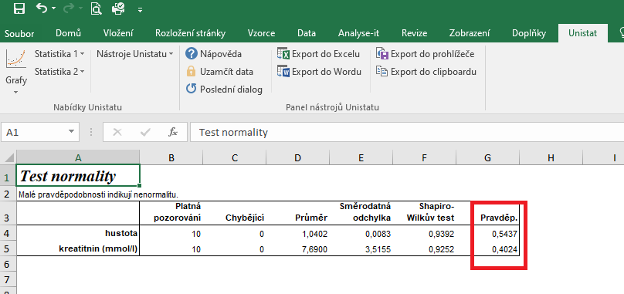

 |  |  | Pro posouzení závislosti testovaných znaků si zvolíme následující nabídku: Unistat → Statistika 1 → Korelace → Korelační koeficienty

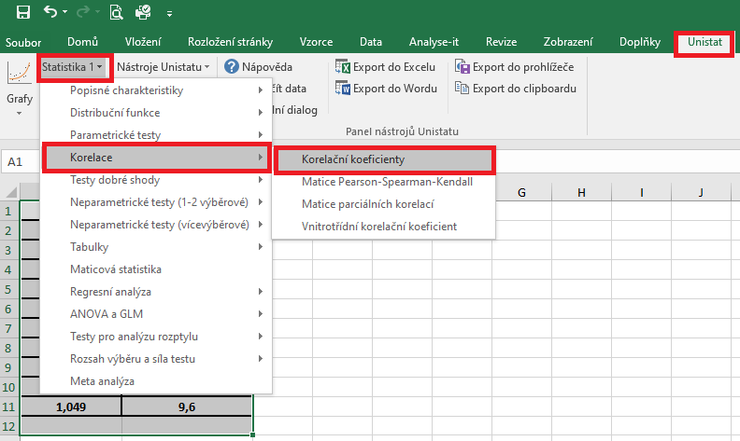

 |  |  | V následujícím dialogovém okně si vybereme proměnné, u kterých chceme posoudit závislost.
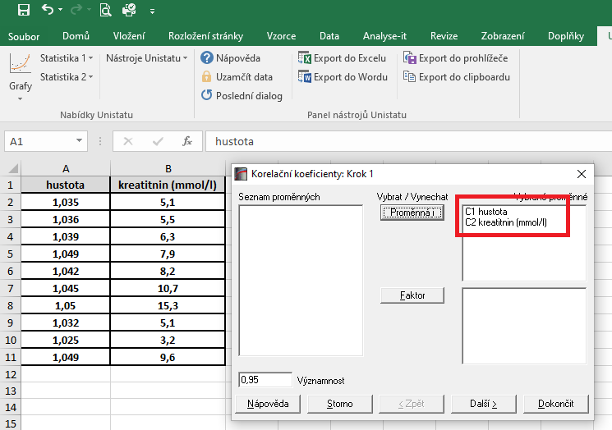

 |  |  | V dalším dialogovém okně si vybereme Pearsonův korelační koeficient a dále zaškrtneme "Přehled celkových statistik".

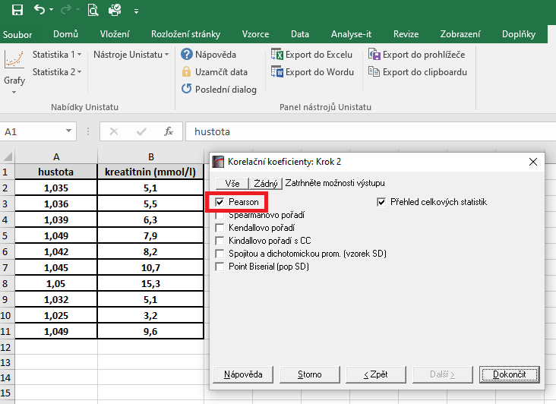

 |  |  | Hodnota korealčního koeficientu je 0,8459, což znamená, že se jedná o přímou úměru. Zároveň je tento korelační koeficient statisticky vysoce významný (p = 0,0010), proto můžeme usuzovat, že dané dvě proměnné jsou na sobě závislé.

řešení Excel
hustota | kreatitnin (mmol/l) | Vzhledem k tomu, že oba soubory vykazují normální rozdělení, je možné pro hodnocení korelace zvolit Pearsonův korelační koeficent.
1.035 | 5.1 | Tento koeficient je možno spočítat pomocí tabulkového procesoru Excel. Bohužel ale Excel nespočítá významnost tohoto korelačního koeficientu.
1.036 | 5.5
1.039 | 6.3 | Kurzorem umistíme do buňky, ve které chceme mít výsledek korelačního koeficientu. V nabídce "Vzorce" si zvolíme funkci "Correl".
1.049 | 7.9
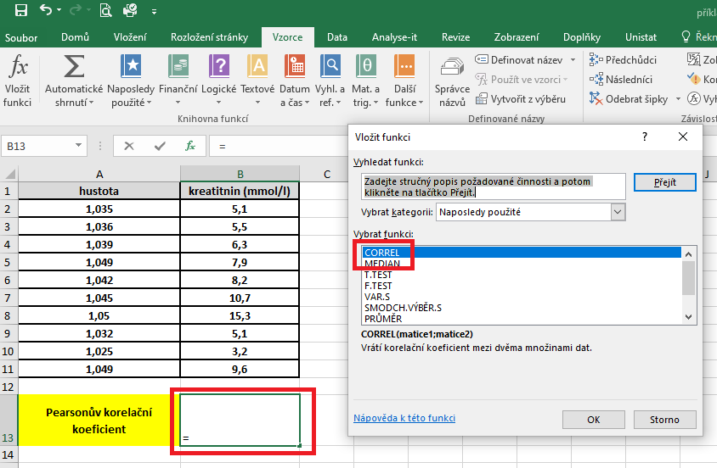
1.042 | 8.2
1.045 | 10.7
1.05 | 15.3
1.032 | 5.1
1.025 | 3.2
1.049 | 9.6

Pearsonův korelační koeficient | 0.846

 |  | V následujícím dialogovém okně si vybereme zdrojová data jednotlivých proměnných.

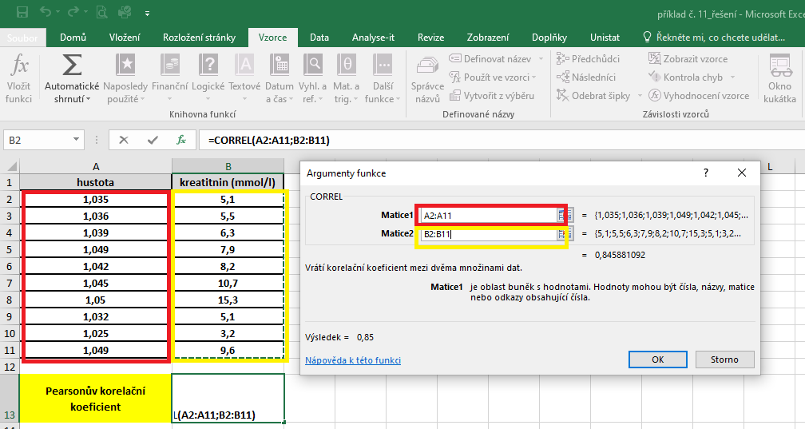

 |  | Hodnota korelačního koeficentu je 0,846.

